Sheet1
 | 完成図の
製品の雰囲気、イメージ | レイアウト
この柔らかい雰囲気を残しつつ、シンプルなイラストに
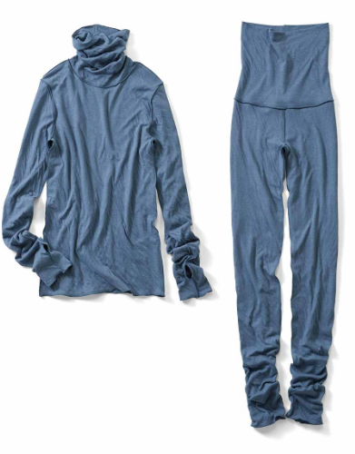
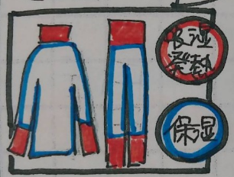

 | 外枠の線は不要です

 | ① 「吸湿発熱」文字を正円で囲む。暖かいイメージ

 | ② 「保湿」 を正円で囲む。水分たっぷりイメージ（寒そうな感じにならないように）

 | ③ 服のイラストで、首部分、肘～袖口部分、腹巻部分、膝下～裾部分は発熱生地を使用
 | 暖かいイメージで
 | それ以外は保湿生地を使用、水分たっぷりなイメージで

 | ※ 紙カタログ用
 | ※ 配置を調節できるように、上着、パンツ、「吸湿発熱」文字、「保湿」文字 は独立させてください
 | ※ イラストレーターでの納品希望

